List to Range
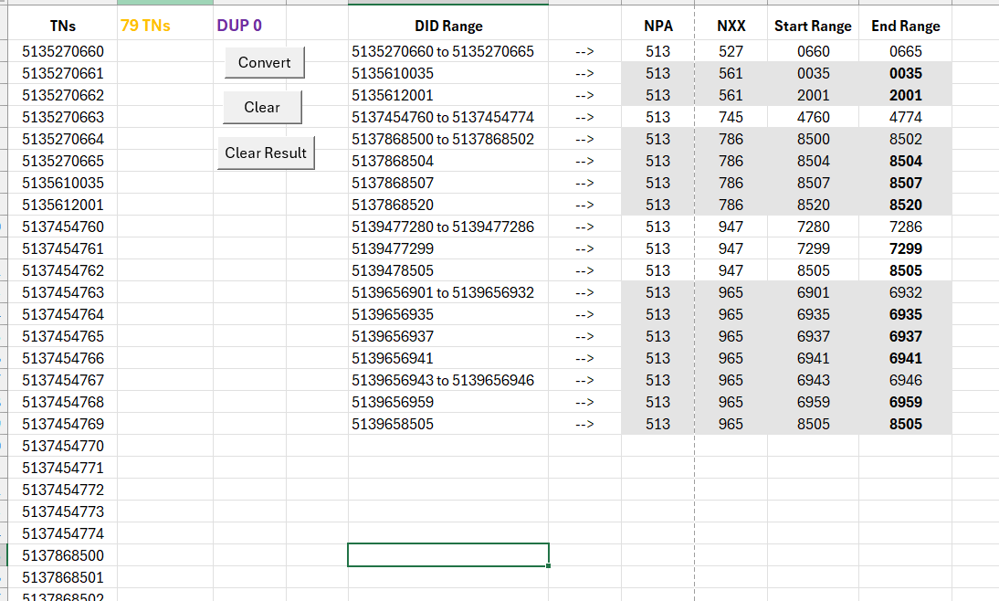
TNs | 6 TNs | DUP 0 | DID Range |  | NPA | NXX | Start Range | End Range | Crtl+Shift+V , A2
9785387593 |  |  | 9785387593 to 9785387598 | --> | 978 | 538 | 7593 | 7598
9785387594
9785387595
9785387596
9785387597
9785387598

Range to List
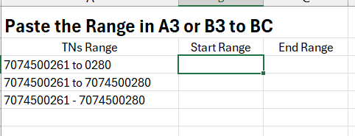
Paste the Range in A3 or B3, C3
Ranges | Start TN | End TN | TNs | 92 TNs | Paste the Range in A3 or B3, C3, such as Below
845-458-7902-7979 | 8454587902 | 8454587979 | 8454587902
845-534-2213 | 8455342213 | 8455342213 | 8454587903
845-534-3485 | 8455343485 | 8455343485 | 8454587904
845-534-4663 | 8455344663 | 8455344663 | 8454587905
845-534-7115 | 8455347115 | 8455347115 | 8454587906
845-534-8009 | 8455348009 | 8455348009 | 8454587907
845-565-4538 | 8455654538 | 8455654538 | 8454587908
845-565-4931 | 8455654931 | 8455654931 | 8454587909
845-565-6239 | 8455656239 | 8455656239 | 8454587910
845-569-0368 | 8455690368 | 8455690368 | 8454587911
845-725-1160-1161 | 8457251160 | 8457251161 | 8454587912
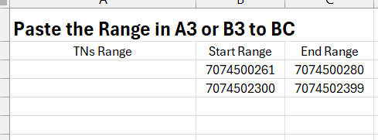
845-725-1192-1194 | 8457251192 | 8457251194 | 8454587913
 |  |  | 8454587914
 |  |  | 8454587915
 |  |  | 8454587916
 |  |  | 8454587917
 |  |  | 8454587918
 |  |  | 8454587919
 |  |  | 8454587920
 |  |  | 8454587921
 |  |  | 8454587922
 |  |  | 8454587923
 |  |  | 8454587924
 |  |  | 8454587925
 |  |  | 8454587926
 |  |  | 8454587927
 |  |  | 8454587928
 |  |  | 8454587929
 |  |  | 8454587930
 |  |  | 8454587931
 |  |  | 8454587932
 |  |  | 8454587933
 |  |  | 8454587934
 |  |  | 8454587935
 |  |  | 8454587936
 |  |  | 8454587937
 |  |  | 8454587938
 |  |  | 8454587939
 |  |  | 8454587940
 |  |  | 8454587941
 |  |  | 8454587942
 |  |  | 8454587943
 |  |  | 8454587944
 |  |  | 8454587945
 |  |  | 8454587946
 |  |  | 8454587947
 |  |  | 8454587948
 |  |  | 8454587949
 |  |  | 8454587950
 |  |  | 8454587951
 |  |  | 8454587952
 |  |  | 8454587953
 |  |  | 8454587954
 |  |  | 8454587955
 |  |  | 8454587956
 |  |  | 8454587957
 |  |  | 8454587958
 |  |  | 8454587959
 |  |  | 8454587960
 |  |  | 8454587961
 |  |  | 8454587962
 |  |  | 8454587963
 |  |  | 8454587964
 |  |  | 8454587965
 |  |  | 8454587966
 |  |  | 8454587967
 |  |  | 8454587968
 |  |  | 8454587969
 |  |  | 8454587970
 |  |  | 8454587971
 |  |  | 8454587972
 |  |  | 8454587973
 |  |  | 8454587974
 |  |  | 8454587975
 |  |  | 8454587976
 |  |  | 8454587977
 |  |  | 8454587978
 |  |  | 8454587979
 |  |  | 8455342213
 |  |  | 8455343485
 |  |  | 8455344663
 |  |  | 8455347115
 |  |  | 8455348009
 |  |  | 8455654538
 |  |  | 8455654931
 |  |  | 8455656239
 |  |  | 8455690368
 |  |  | 8457251160
 |  |  | 8457251161
 |  |  | 8457251192
 |  |  | 8457251193
 |  |  | 8457251194

HiCap DID to List
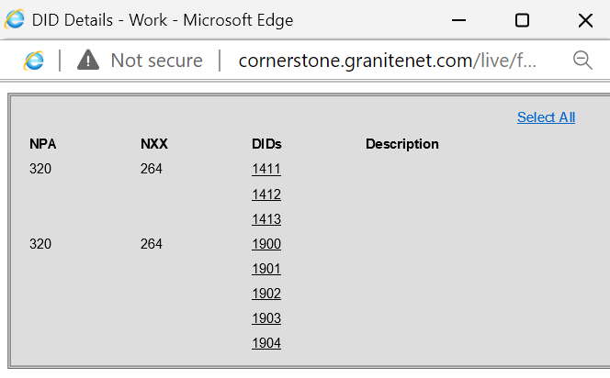
 |  |  |  |  |  | Crtl+A and Crtl+C below DID page, Ctrl+Shift+V below DIDs in Cell A2
Select All
NPA | NXX | DIDs | Description | TNs | 214 TNs
817 | 738 | 1060 |  | 8177381060
817 | 738 | 1870 |  | 8177381870
817 | 840 | 2100 |  | 8178402100
817 | 840 | 2101 |  | 8178402101
 |  | 2102 |  | 8178402102
 |  | 2103 |  | 8178402103
 |  | 2104 |  | 8178402104
 |  | 2105 |  | 8178402105
 |  | 2106 |  | 8178402106
 |  | 2107 |  | 8178402107
 |  | 2108 |  | 8178402108
817 | 840 | 2109 |  | 8178402109
817 | 840 | 2110 |  | 8178402110
 |  | 2111 |  | 8178402111
817 | 840 | 2112 |  | 8178402112
817 | 840 | 2113 |  | 8178402113
 |  | 2114 |  | 8178402114
 |  | 2115 |  | 8178402115
 |  | 2116 |  | 8178402116
 |  | 2117 |  | 8178402117
 |  | 2118 |  | 8178402118
 |  | 2119 |  | 8178402119
 |  | 2120 |  | 8178402120
 |  | 2121 |  | 8178402121
 |  | 2122 |  | 8178402122
 |  | 2123 |  | 8178402123
 |  | 2124 |  | 8178402124
 |  | 2125 |  | 8178402125
 |  | 2126 |  | 8178402126
 |  | 2127 |  | 8178402127
 |  | 2128 |  | 8178402128
 |  | 2129 |  | 8178402129
817 | 840 | 2130 |  | 8178402130
817 | 840 | 2131 |  | 8178402131
 |  | 2132 |  | 8178402132
 |  | 2133 |  | 8178402133
 |  | 2134 |  | 8178402134
 |  | 2135 |  | 8178402135
 |  | 2136 |  | 8178402136
 |  | 2137 |  | 8178402137
817 | 840 | 2138 |  | 8178402138
817 | 840 | 2139 |  | 8178402139
 |  | 2140 |  | 8178402140
 |  | 2141 |  | 8178402141
 |  | 2142 |  | 8178402142
 |  | 2143 |  | 8178402143
 |  | 2144 |  | 8178402144
 |  | 2145 |  | 8178402145
 |  | 2146 |  | 8178402146
 |  | 2147 |  | 8178402147
 |  | 2148 |  | 8178402148
 |  | 2149 |  | 8178402149
 |  | 2150 |  | 8178402150
 |  | 2151 |  | 8178402151
817 | 840 | 2152 |  | 8178402152
817 | 840 | 2153 |  | 8178402153
 |  | 2154 |  | 8178402154
817 | 840 | 2155 |  | 8178402155
817 | 840 | 2156 |  | 8178402156
 |  | 2157 |  | 8178402157
 |  | 2158 |  | 8178402158
817 | 840 | 2159 |  | 8178402159
817 | 840 | 2160 |  | 8178402160
817 | 840 | 2161 |  | 8178402161
817 | 840 | 2162 |  | 8178402162
 |  | 2163 |  | 8178402163
 |  | 2164 |  | 8178402164
 |  | 2165 |  | 8178402165
 |  | 2166 |  | 8178402166
 |  | 2167 |  | 8178402167
817 | 840 | 2168 |  | 8178402168
817 | 840 | 2169 |  | 8178402169
 |  | 2170 |  | 8178402170
 |  | 2171 |  | 8178402171
 |  | 2172 |  | 8178402172
 |  | 2173 |  | 8178402173
 |  | 2174 |  | 8178402174
 |  | 2175 |  | 8178402175
 |  | 2176 |  | 8178402176
817 | 840 | 2177 |  | 8178402177
817 | 840 | 2178 |  | 8178402178
817 | 840 | 2178 |  | 8178402178
 |  | 2179 |  | 8178402179
817 | 840 | 2179 |  | 8178402179
817 | 840 | 2180 |  | 8178402180
817 | 840 | 2181 |  | 8178402181
817 | 840 | 2182 |  | 8178402182
817 | 840 | 2183 |  | 8178402183
817 | 840 | 2184 |  | 8178402184
 |  | 2185 |  | 8178402185
 |  | 2186 |  | 8178402186
817 | 840 | 2187 |  | 8178402187
817 | 840 | 2188 |  | 8178402188
817 | 840 | 2190 |  | 8178402190
 |  | 2191 |  | 8178402191
817 | 840 | 2192 |  | 8178402192
 |  | 2193 |  | 8178402193
 |  | 2194 |  | 8178402194
817 | 840 | 2195 |  | 8178402195
817 | 840 | 2196 |  | 8178402196
 |  | 2197 |  | 8178402197
 |  | 2198 |  | 8178402198
 |  | 2199 |  | 8178402199
817 | 732 | 3875 |  | 8177323875
817 | 738 | 0815 |  | 8177380815
682 | 233 | 8157 |  | 6822338157
 |  | 8158 |  | 6822338158
 |  | 8159 |  | 6822338159
 |  | 8160 |  | 6822338160
 |  | 8161 |  | 6822338161
817 | 334 | 9200 |  | 8173349200
 |  | 9201 |  | 8173349201
 |  | 9202 |  | 8173349202
 |  | 9203 |  | 8173349203
 |  | 9204 |  | 8173349204
 |  | 9205 |  | 8173349205
 |  | 9206 |  | 8173349206
 |  | 9207 |  | 8173349207
 |  | 9208 |  | 8173349208
 |  | 9209 |  | 8173349209
 |  | 9210 |  | 8173349210
 |  | 9211 |  | 8173349211
 |  | 9212 |  | 8173349212
 |  | 9213 |  | 8173349213
 |  | 9214 |  | 8173349214
817 | 738 | 9215 |  | 8177389215
817 | 334 | 9215 |  | 8173349215
 |  | 9216 |  | 8173349216
 |  | 9217 |  | 8173349217
 |  | 9218 |  | 8173349218
 |  | 9219 |  | 8173349219
 |  | 9220 |  | 8173349220
 |  | 9221 |  | 8173349221
 |  | 9222 |  | 8173349222
 |  | 9223 |  | 8173349223
 |  | 9224 |  | 8173349224
 |  | 9225 |  | 8173349225
 |  | 9226 |  | 8173349226
 |  | 9227 |  | 8173349227
 |  | 9228 |  | 8173349228
 |  | 9229 |  | 8173349229
 |  | 9230 |  | 8173349230
 |  | 9231 |  | 8173349231
 |  | 9232 |  | 8173349232
 |  | 9233 |  | 8173349233
 |  | 9234 |  | 8173349234
 |  | 9235 |  | 8173349235
 |  | 9236 |  | 8173349236
 |  | 9237 |  | 8173349237
 |  | 9238 |  | 8173349238
 |  | 9239 |  | 8173349239
 |  | 9240 |  | 8173349240
 |  | 9241 |  | 8173349241
 |  | 9242 |  | 8173349242
 |  | 9243 |  | 8173349243
 |  | 9244 |  | 8173349244
 |  | 9245 |  | 8173349245
 |  | 9246 |  | 8173349246
 |  | 9247 |  | 8173349247
 |  | 9248 |  | 8173349248
 |  | 9249 |  | 8173349249
 |  | 9250 |  | 8173349250
 |  | 9251 |  | 8173349251
 |  | 9252 |  | 8173349252
 |  | 9253 |  | 8173349253
 |  | 9254 |  | 8173349254
 |  | 9255 |  | 8173349255
 |  | 9256 |  | 8173349256
 |  | 9257 |  | 8173349257
 |  | 9258 |  | 8173349258
 |  | 9259 |  | 8173349259
 |  | 9260 |  | 8173349260
 |  | 9261 |  | 8173349261
 |  | 9262 |  | 8173349262
 |  | 9263 |  | 8173349263
 |  | 9264 |  | 8173349264
 |  | 9265 |  | 8173349265
 |  | 9266 |  | 8173349266
 |  | 9267 |  | 8173349267
 |  | 9268 |  | 8173349268
 |  | 9269 |  | 8173349269
 |  | 9270 |  | 8173349270
 |  | 9271 |  | 8173349271
 |  | 9272 |  | 8173349272
 |  | 9273 |  | 8173349273
 |  | 9274 |  | 8173349274
 |  | 9275 |  | 8173349275
 |  | 9276 |  | 8173349276
 |  | 9277 |  | 8173349277
 |  | 9278 |  | 8173349278
 |  | 9279 |  | 8173349279
 |  | 9280 |  | 8173349280
 |  | 9281 |  | 8173349281
 |  | 9282 |  | 8173349282
 |  | 9283 |  | 8173349283
 |  | 9284 |  | 8173349284
 |  | 9285 |  | 8173349285
 |  | 9286 |  | 8173349286
 |  | 9287 |  | 8173349287
 |  | 9288 |  | 8173349288
 |  | 9289 |  | 8173349289
 |  | 9290 |  | 8173349290
 |  | 9291 |  | 8173349291
 |  | 9292 |  | 8173349292
 |  | 9293 |  | 8173349293
 |  | 9294 |  | 8173349294
817 | 334 | 9295 |  | 8173349295
817 | 334 | 9296 |  | 8173349296
 |  | 9297 |  | 8173349297
 |  | 9298 |  | 8173349298
 |  | 9299 |  | 8173349299
817 | 738 | 0932 |  | 8177380932
817 | 738 | 0938 |  | 8177380938
817 | 738 | 0982 |  | 8177380982

Compare two lists
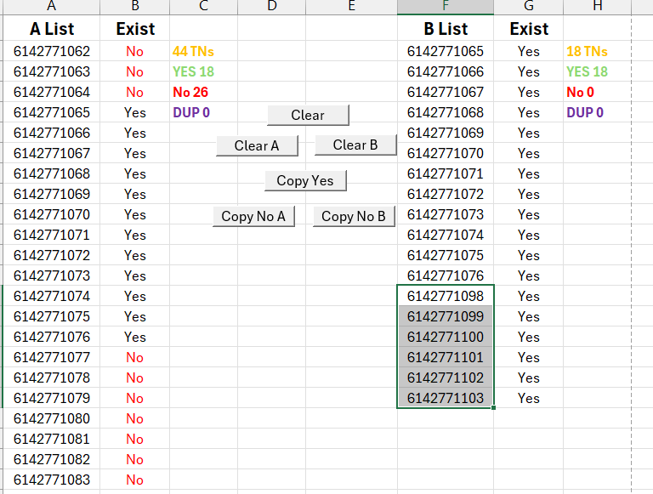
A List | Exist |  | B List | Exist |  | Paste TNs in A List and B List as below.
6172873000 | No | 12044 TNs | 6172873330 | Yes | 25 TNs
6172873001 | No | YES 25 | 6172873410 | Yes | YES 25
6172873002 | No | No 12019 | 6172873825 | Yes | No 0
6172873003 | No | DUP 0 | 6172873852 | Yes | DUP 0
6172873004 | No |  | 6172873912 | Yes
6172873005 | No |  | 6172874051 | Yes
6172873006 | No |  | 6172874389 | Yes
6172873007 | No |  | 6172875010 | Yes
6172873008 | No |  | 6172875047 | Yes
6172873009 | No |  | 6172875186 | Yes
6172873010 | No |  | 6172875221 | Yes
6172873011 | No |  | 6172875226 | Yes
6172873012 | No |  | 6172875253 | Yes
6172873013 | No |  | 6172875254 | Yes
6172873014 | No |  | 6172875256 | Yes
6172873015 | No |  | 6172875258 | Yes
6172873016 | No |  | 6172875277 | Yes
6172873017 | No |  | 6172875952 | Yes
6172873018 | No |  | 6172876165 | Yes
6172873019 | No |  | 6172876232 | Yes
6172873020 | No |  | 6172876711 | Yes
6172873021 | No |  | 6172876813 | Yes
6172873022 | No |  | 6172877531 | Yes
6172873023 | No |  | 6172877924 | Yes
6172873024 | No |  | 6172877967 | Yes
6172873025 | No
6172873026 | No
6172873027 | No
6172873028 | No
6172873029 | No
6172873030 | No
6172873031 | No
6172873032 | No
6172873033 | No
6172873034 | No
6172873035 | No
6172873036 | No
6172873037 | No
6172873038 | No
6172873039 | No
6172873040 | No
6172873041 | No
6172873042 | No
6172873043 | No
6172873044 | No
6172873045 | No
6172873046 | No
6172873047 | No
6172873048 | No
6172873049 | No
6172873050 | No
6172873051 | No
6172873052 | No
6172873053 | No
6172873054 | No
6172873055 | No
6172873056 | No
6172873057 | No
6172873058 | No
6172873059 | No
6172873060 | No
6172873061 | No
6172873062 | No
6172873063 | No
6172873064 | No
6172873065 | No
6172873066 | No
6172873067 | No
6172873068 | No
6172873069 | No
6172873070 | No
6172873071 | No
6172873072 | No
6172873073 | No
6172873074 | No
6172873075 | No
6172873076 | No
6172873077 | No
6172873078 | No
6172873079 | No
6172873080 | No
6172873081 | No
6172873082 | No
6172873083 | No
6172873084 | No
6172873085 | No
6172873086 | No
6172873087 | No
6172873088 | No
6172873089 | No
6172873090 | No
6172873091 | No
6172873092 | No
6172873093 | No
6172873094 | No
6172873095 | No
6172873096 | No
6172873097 | No
6172873098 | No
6172873099 | No
6172873100 | No
6172873101 | No
6172873102 | No
6172873103 | No
6172873104 | No
6172873105 | No
6172873106 | No
6172873107 | No
6172873108 | No
6172873109 | No
6172873110 | No
6172873111 | No
6172873112 | No
6172873113 | No
6172873114 | No
6172873115 | No
6172873116 | No
6172873117 | No
6172873118 | No
6172873119 | No
6172873120 | No
6172873121 | No
6172873122 | No
6172873123 | No
6172873124 | No
6172873125 | No
6172873126 | No
6172873127 | No
6172873128 | No
6172873129 | No
6172873130 | No
6172873131 | No
6172873132 | No
6172873133 | No
6172873134 | No
6172873135 | No
6172873136 | No
6172873137 | No
6172873138 | No
6172873139 | No
6172873140 | No
6172873141 | No
6172873142 | No
6172873143 | No
6172873144 | No
6172873145 | No
6172873146 | No
6172873147 | No
6172873148 | No
6172873149 | No
6172873150 | No
6172873151 | No
6172873152 | No
6172873153 | No
6172873154 | No
6172873155 | No
6172873156 | No
6172873157 | No
6172873158 | No
6172873159 | No
6172873160 | No
6172873161 | No
6172873162 | No
6172873163 | No
6172873164 | No
6172873165 | No
6172873166 | No
6172873167 | No
6172873168 | No
6172873169 | No
6172873170 | No
6172873171 | No
6172873172 | No
6172873173 | No
6172873174 | No
6172873175 | No
6172873176 | No
6172873177 | No
6172873178 | No
6172873179 | No
6172873180 | No
6172873181 | No
6172873182 | No
6172873183 | No
6172873184 | No
6172873185 | No
6172873186 | No
6172873187 | No
6172873188 | No
6172873189 | No
6172873190 | No
6172873191 | No
6172873192 | No
6172873193 | No
6172873194 | No
6172873195 | No
6172873196 | No
6172873197 | No
6172873198 | No
6172873199 | No
6172873200 | No
6172873201 | No
6172873202 | No
6172873203 | No
6172873204 | No
6172873205 | No
6172873206 | No
6172873207 | No
6172873208 | No
6172873209 | No
6172873210 | No
6172873211 | No
6172873212 | No
6172873213 | No
6172873214 | No
6172873215 | No
6172873216 | No
6172873217 | No
6172873218 | No
6172873219 | No
6172873220 | No
6172873221 | No
6172873222 | No
6172873223 | No
6172873224 | No
6172873225 | No
6172873226 | No
6172873227 | No
6172873228 | No
6172873229 | No
6172873230 | No
6172873231 | No
6172873232 | No
6172873233 | No
6172873234 | No
6172873235 | No
6172873236 | No
6172873237 | No
6172873238 | No
6172873239 | No
6172873240 | No
6172873241 | No
6172873242 | No
6172873243 | No
6172873244 | No
6172873245 | No
6172873246 | No
6172873247 | No
6172873248 | No
6172873249 | No
6172873250 | No
6172873251 | No
6172873252 | No
6172873253 | No
6172873254 | No
6172873255 | No
6172873256 | No
6172873257 | No
6172873258 | No
6172873259 | No
6172873260 | No
6172873261 | No
6172873262 | No
6172873263 | No
6172873264 | No
6172873265 | No
6172873266 | No
6172873267 | No
6172873268 | No
6172873269 | No
6172873270 | No
6172873271 | No
6172873272 | No
6172873273 | No
6172873274 | No
6172873275 | No
6172873276 | No
6172873277 | No
6172873278 | No
6172873279 | No
6172873280 | No
6172873281 | No
6172873282 | No
6172873283 | No
6172873284 | No
6172873285 | No
6172873286 | No
6172873287 | No
6172873288 | No
6172873289 | No
6172873290 | No
6172873291 | No
6172873292 | No
6172873293 | No
6172873294 | No
6172873295 | No
6172873296 | No
6172873297 | No
6172873298 | No
6172873299 | No
6172873300 | No
6172873301 | No
6172873302 | No
6172873303 | No
6172873304 | No
6172873305 | No
6172873306 | No
6172873307 | No
6172873308 | No
6172873309 | No
6172873310 | No
6172873311 | No
6172873312 | No
6172873313 | No
6172873314 | No
6172873315 | No
6172873316 | No
6172873317 | No
6172873318 | No
6172873319 | No
6172873320 | No
6172873321 | No
6172873322 | No
6172873323 | No
6172873324 | No
6172873325 | No
6172873326 | No
6172873327 | No
6172873328 | No
6172873329 | No
6172873330 | Yes
6172873331 | No
6172873332 | No
6172873333 | No
6172873334 | No
6172873335 | No
6172873336 | No
6172873337 | No
6172873338 | No
6172873339 | No
6172873340 | No
6172873341 | No
6172873342 | No
6172873343 | No
6172873344 | No
6172873345 | No
6172873346 | No
6172873347 | No
6172873348 | No
6172873349 | No
6172873350 | No
6172873351 | No
6172873352 | No
6172873353 | No
6172873354 | No
6172873355 | No
6172873356 | No
6172873357 | No
6172873358 | No
6172873359 | No
6172873360 | No
6172873361 | No
6172873362 | No
6172873363 | No
6172873364 | No
6172873365 | No
6172873366 | No
6172873367 | No
6172873368 | No
6172873369 | No
6172873370 | No
6172873371 | No
6172873372 | No
6172873373 | No
6172873374 | No
6172873375 | No
6172873376 | No
6172873377 | No
6172873378 | No
6172873379 | No
6172873380 | No
6172873381 | No
6172873382 | No
6172873383 | No
6172873384 | No
6172873385 | No
6172873386 | No
6172873387 | No
6172873388 | No
6172873389 | No
6172873390 | No
6172873391 | No
6172873392 | No
6172873393 | No
6172873394 | No
6172873395 | No
6172873396 | No
6172873397 | No
6172873398 | No
6172873399 | No
6172873400 | No
6172873401 | No
6172873402 | No
6172873403 | No
6172873404 | No
6172873405 | No
6172873406 | No
6172873407 | No
6172873408 | No
6172873409 | No
6172873410 | Yes
6172873411 | No
6172873412 | No
6172873413 | No
6172873414 | No
6172873415 | No
6172873416 | No
6172873417 | No
6172873418 | No
6172873419 | No
6172873420 | No
6172873421 | No
6172873422 | No
6172873423 | No
6172873424 | No
6172873425 | No
6172873426 | No
6172873427 | No
6172873428 | No
6172873429 | No
6172873430 | No
6172873431 | No
6172873432 | No
6172873433 | No
6172873434 | No
6172873435 | No
6172873436 | No
6172873437 | No
6172873438 | No
6172873439 | No
6172873440 | No
6172873441 | No
6172873442 | No
6172873443 | No
6172873444 | No
6172873445 | No
6172873446 | No
6172873447 | No
6172873448 | No
6172873449 | No
6172873450 | No
6172873451 | No
6172873452 | No
6172873453 | No
6172873454 | No
6172873455 | No
6172873456 | No
6172873457 | No
6172873458 | No
6172873459 | No
6172873460 | No
6172873461 | No
6172873462 | No
6172873463 | No
6172873464 | No
6172873465 | No
6172873466 | No
6172873467 | No
6172873468 | No
6172873469 | No
6172873470 | No
6172873471 | No
6172873472 | No
6172873473 | No
6172873474 | No
6172873475 | No
6172873476 | No
6172873477 | No
6172873478 | No
6172873479 | No
6172873480 | No
6172873481 | No
6172873482 | No
6172873483 | No
6172873484 | No
6172873485 | No
6172873486 | No
6172873487 | No
6172873488 | No
6172873489 | No
6172873490 | No
6172873491 | No
6172873492 | No
6172873493 | No
6172873494 | No
6172873495 | No
6172873496 | No
6172873497 | No
6172873498 | No
6172873499 | No
6172873500 | No
6172873501 | No
6172873502 | No
6172873503 | No
6172873504 | No
6172873505 | No
6172873506 | No
6172873507 | No
6172873508 | No
6172873509 | No
6172873510 | No
6172873511 | No
6172873512 | No
6172873513 | No
6172873514 | No
6172873515 | No
6172873516 | No
6172873517 | No
6172873518 | No
6172873519 | No
6172873520 | No
6172873521 | No
6172873522 | No
6172873523 | No
6172873524 | No
6172873525 | No
6172873526 | No
6172873527 | No
6172873528 | No
6172873529 | No
6172873530 | No
6172873531 | No
6172873532 | No
6172873533 | No
6172873534 | No
6172873535 | No
6172873536 | No
6172873537 | No
6172873538 | No
6172873539 | No
6172873540 | No
6172873541 | No
6172873542 | No
6172873543 | No
6172873544 | No
6172873545 | No
6172873546 | No
6172873547 | No
6172873548 | No
6172873549 | No
6172873550 | No
6172873551 | No
6172873552 | No
6172873553 | No
6172873554 | No
6172873555 | No
6172873556 | No
6172873557 | No
6172873558 | No
6172873559 | No
6172873560 | No
6172873561 | No
6172873562 | No
6172873563 | No
6172873564 | No
6172873565 | No
6172873566 | No
6172873567 | No
6172873568 | No
6172873569 | No
6172873570 | No
6172873571 | No
6172873572 | No
6172873573 | No
6172873574 | No
6172873575 | No
6172873576 | No
6172873577 | No
6172873578 | No
6172873579 | No
6172873580 | No
6172873581 | No
6172873582 | No
6172873583 | No
6172873584 | No
6172873585 | No
6172873586 | No
6172873587 | No
6172873588 | No
6172873589 | No
6172873590 | No
6172873591 | No
6172873592 | No
6172873593 | No
6172873594 | No
6172873595 | No
6172873596 | No
6172873597 | No
6172873598 | No
6172873599 | No
6172873600 | No
6172873601 | No
6172873602 | No
6172873603 | No
6172873604 | No
6172873605 | No
6172873606 | No
6172873607 | No
6172873608 | No
6172873609 | No
6172873610 | No
6172873611 | No
6172873612 | No
6172873613 | No
6172873614 | No
6172873615 | No
6172873616 | No
6172873617 | No
6172873618 | No
6172873619 | No
6172873620 | No
6172873621 | No
6172873622 | No
6172873623 | No
6172873624 | No
6172873625 | No
6172873626 | No
6172873627 | No
6172873628 | No
6172873629 | No
6172873630 | No
6172873631 | No
6172873632 | No
6172873633 | No
6172873634 | No
6172873635 | No
6172873636 | No
6172873637 | No
6172873638 | No
6172873639 | No
6172873640 | No
6172873641 | No
6172873642 | No
6172873643 | No
6172873644 | No
6172873645 | No
6172873646 | No
6172873647 | No
6172873648 | No
6172873649 | No
6172873650 | No
6172873651 | No
6172873652 | No
6172873653 | No
6172873654 | No
6172873655 | No
6172873656 | No
6172873657 | No
6172873658 | No
6172873659 | No
6172873660 | No
6172873661 | No
6172873662 | No
6172873663 | No
6172873664 | No
6172873665 | No
6172873666 | No
6172873667 | No
6172873668 | No
6172873669 | No
6172873670 | No
6172873671 | No
6172873672 | No
6172873673 | No
6172873674 | No
6172873675 | No
6172873676 | No
6172873677 | No
6172873678 | No
6172873679 | No
6172873680 | No
6172873681 | No
6172873682 | No
6172873683 | No
6172873684 | No
6172873685 | No
6172873686 | No
6172873687 | No
6172873688 | No
6172873689 | No
6172873690 | No
6172873691 | No
6172873692 | No
6172873693 | No
6172873694 | No
6172873695 | No
6172873696 | No
6172873697 | No
6172873698 | No
6172873699 | No
6172873700 | No
6172873701 | No
6172873702 | No
6172873703 | No
6172873704 | No
6172873705 | No
6172873706 | No
6172873707 | No
6172873708 | No
6172873709 | No
6172873710 | No
6172873711 | No
6172873712 | No
6172873713 | No
6172873714 | No
6172873715 | No
6172873716 | No
6172873717 | No
6172873718 | No
6172873719 | No
6172873720 | No
6172873721 | No
6172873722 | No
6172873723 | No
6172873724 | No
6172873725 | No
6172873726 | No
6172873727 | No
6172873728 | No
6172873729 | No
6172873730 | No
6172873731 | No
6172873732 | No
6172873733 | No
6172873734 | No
6172873735 | No
6172873736 | No
6172873737 | No
6172873738 | No
6172873739 | No
6172873740 | No
6172873741 | No
6172873742 | No
6172873743 | No
6172873744 | No
6172873745 | No
6172873746 | No
6172873747 | No
6172873748 | No
6172873749 | No
6172873750 | No
6172873751 | No
6172873752 | No
6172873753 | No
6172873754 | No
6172873755 | No
6172873756 | No
6172873757 | No
6172873758 | No
6172873759 | No
6172873760 | No
6172873761 | No
6172873762 | No
6172873763 | No
6172873764 | No
6172873765 | No
6172873766 | No
6172873767 | No
6172873768 | No
6172873769 | No
6172873770 | No
6172873771 | No
6172873772 | No
6172873773 | No
6172873774 | No
6172873775 | No
6172873776 | No
6172873777 | No
6172873778 | No
6172873779 | No
6172873780 | No
6172873781 | No
6172873782 | No
6172873783 | No
6172873784 | No
6172873785 | No
6172873786 | No
6172873787 | No
6172873788 | No
6172873789 | No
6172873790 | No
6172873791 | No
6172873792 | No
6172873793 | No
6172873794 | No
6172873795 | No
6172873796 | No
6172873797 | No
6172873798 | No
6172873799 | No
6172873800 | No
6172873801 | No
6172873802 | No
6172873803 | No
6172873804 | No
6172873805 | No
6172873806 | No
6172873807 | No
6172873808 | No
6172873809 | No
6172873810 | No
6172873811 | No
6172873812 | No
6172873813 | No
6172873814 | No
6172873815 | No
6172873816 | No
6172873817 | No
6172873818 | No
6172873819 | No
6172873820 | No
6172873821 | No
6172873822 | No
6172873823 | No
6172873824 | No
6172873825 | Yes
6172873826 | No
6172873827 | No
6172873828 | No
6172873829 | No
6172873830 | No
6172873831 | No
6172873832 | No
6172873833 | No
6172873834 | No
6172873835 | No
6172873836 | No
6172873837 | No
6172873838 | No
6172873839 | No
6172873840 | No
6172873841 | No
6172873842 | No
6172873843 | No
6172873844 | No
6172873845 | No
6172873846 | No
6172873847 | No
6172873848 | No
6172873849 | No
6172873850 | No
6172873851 | No
6172873852 | Yes
6172873853 | No
6172873854 | No
6172873855 | No
6172873856 | No
6172873857 | No
6172873858 | No
6172873859 | No
6172873860 | No
6172873861 | No
6172873862 | No
6172873863 | No
6172873864 | No
6172873865 | No
6172873866 | No
6172873867 | No
6172873868 | No
6172873869 | No
6172873870 | No
6172873871 | No
6172873872 | No
6172873873 | No
6172873874 | No
6172873875 | No
6172873876 | No
6172873877 | No
6172873878 | No
6172873879 | No
6172873880 | No
6172873881 | No
6172873882 | No
6172873883 | No
6172873884 | No
6172873885 | No
6172873886 | No
6172873887 | No
6172873888 | No
6172873889 | No
6172873890 | No
6172873891 | No
6172873892 | No
6172873893 | No
6172873894 | No
6172873895 | No
6172873896 | No
6172873897 | No
6172873898 | No
6172873899 | No
6172873900 | No
6172873901 | No
6172873902 | No
6172873903 | No
6172873904 | No
6172873905 | No
6172873906 | No
6172873907 | No
6172873908 | No
6172873909 | No
6172873910 | No
6172873911 | No
6172873912 | Yes
6172873913 | No
6172873914 | No
6172873915 | No
6172873916 | No
6172873917 | No
6172873918 | No
6172873919 | No
6172873920 | No
6172873921 | No
6172873922 | No
6172873923 | No
6172873924 | No
6172873925 | No
6172873926 | No
6172873927 | No
6172873928 | No
6172873929 | No
6172873930 | No
6172873931 | No
6172873932 | No
6172873933 | No
6172873934 | No
6172873935 | No
6172873936 | No
6172873937 | No
6172873938 | No
6172873939 | No
6172873940 | No
6172873941 | No
6172873942 | No
6172873943 | No
6172873944 | No
6172873945 | No
6172873946 | No
6172873947 | No
6172873948 | No
6172873949 | No
6172873950 | No
6172873951 | No
6172873952 | No
6172873953 | No
6172873954 | No
6172873955 | No
6172873956 | No
6172873957 | No
6172873958 | No
6172873959 | No
6172873960 | No
6172873961 | No
6172873962 | No
6172873963 | No
6172873964 | No
6172873965 | No
6172873966 | No
6172873967 | No
6172873968 | No
6172873969 | No
6172873970 | No
6172873971 | No
6172873972 | No
6172873973 | No
6172873974 | No
6172873975 | No
6172873976 | No
6172873977 | No
6172873978 | No
6172873979 | No
6172873980 | No
6172873981 | No
6172873982 | No
6172873983 | No
6172873984 | No
6172873985 | No
6172873986 | No
6172873987 | No
6172873988 | No
6172873989 | No
6172873990 | No
6172873991 | No
6172873992 | No
6172873993 | No
6172873994 | No
6172873995 | No
6172873996 | No
6172873997 | No
6172873998 | No
6172873999 | No
6172874000 | No
6172874001 | No
6172874002 | No
6172874003 | No
6172874004 | No
6172874005 | No
6172874006 | No
6172874007 | No
6172874008 | No
6172874009 | No
6172874010 | No
6172874011 | No
6172874012 | No
6172874013 | No
6172874014 | No
6172874015 | No
6172874016 | No
6172874017 | No
6172874018 | No
6172874019 | No
6172874020 | No
6172874021 | No
6172874022 | No
6172874023 | No
6172874024 | No
6172874025 | No
6172874026 | No
6172874027 | No
6172874028 | No
6172874029 | No
6172874030 | No
6172874031 | No
6172874032 | No
6172874033 | No
6172874034 | No
6172874035 | No
6172874036 | No
6172874037 | No
6172874038 | No
6172874039 | No
6172874040 | No
6172874041 | No
6172874042 | No
6172874043 | No
6172874044 | No
6172874045 | No
6172874046 | No
6172874047 | No
6172874048 | No
6172874049 | No
6172874050 | No
6172874051 | Yes
6172874052 | No
6172874053 | No
6172874054 | No
6172874055 | No
6172874056 | No
6172874057 | No
6172874058 | No
6172874059 | No
6172874060 | No
6172874061 | No
6172874062 | No
6172874063 | No
6172874064 | No
6172874065 | No
6172874066 | No
6172874067 | No
6172874068 | No
6172874069 | No
6172874070 | No
6172874071 | No
6172874072 | No
6172874073 | No
6172874074 | No
6172874075 | No
6172874076 | No
6172874077 | No
6172874078 | No
6172874079 | No
6172874080 | No
6172874081 | No
6172874082 | No
6172874083 | No
6172874084 | No
6172874085 | No
6172874086 | No
6172874087 | No
6172874088 | No
6172874089 | No
6172874090 | No
6172874091 | No
6172874092 | No
6172874093 | No
6172874094 | No
6172874095 | No
6172874096 | No
6172874097 | No
6172874098 | No
6172874099 | No
6172874100 | No
6172874101 | No
6172874102 | No
6172874103 | No
6172874104 | No
6172874105 | No
6172874106 | No
6172874107 | No
6172874108 | No
6172874109 | No
6172874110 | No
6172874111 | No
6172874112 | No
6172874113 | No
6172874114 | No
6172874115 | No
6172874116 | No
6172874117 | No
6172874118 | No
6172874119 | No
6172874120 | No
6172874121 | No
6172874122 | No
6172874123 | No
6172874124 | No
6172874125 | No
6172874126 | No
6172874127 | No
6172874128 | No
6172874129 | No
6172874130 | No
6172874131 | No
6172874132 | No
6172874133 | No
6172874134 | No
6172874135 | No
6172874136 | No
6172874137 | No
6172874138 | No
6172874139 | No
6172874140 | No
6172874141 | No
6172874142 | No
6172874143 | No
6172874144 | No
6172874145 | No
6172874146 | No
6172874147 | No
6172874148 | No
6172874149 | No
6172874150 | No
6172874151 | No
6172874152 | No
6172874153 | No
6172874154 | No
6172874155 | No
6172874156 | No
6172874157 | No
6172874158 | No
6172874159 | No
6172874160 | No
6172874161 | No
6172874162 | No
6172874163 | No
6172874164 | No
6172874165 | No
6172874166 | No
6172874167 | No
6172874168 | No
6172874169 | No
6172874170 | No
6172874171 | No
6172874172 | No
6172874173 | No
6172874174 | No
6172874175 | No
6172874176 | No
6172874177 | No
6172874178 | No
6172874179 | No
6172874180 | No
6172874181 | No
6172874182 | No
6172874183 | No
6172874184 | No
6172874185 | No
6172874186 | No
6172874187 | No
6172874188 | No
6172874189 | No
6172874190 | No
6172874191 | No
6172874192 | No
6172874193 | No
6172874194 | No
6172874195 | No
6172874196 | No
6172874197 | No
6172874198 | No
6172874199 | No
6172874200 | No
6172874201 | No
6172874202 | No
6172874203 | No
6172874204 | No
6172874205 | No
6172874206 | No
6172874207 | No
6172874208 | No
6172874209 | No
6172874210 | No
6172874211 | No
6172874212 | No
6172874213 | No
6172874214 | No
6172874215 | No
6172874216 | No
6172874217 | No
6172874218 | No
6172874219 | No
6172874220 | No
6172874221 | No
6172874222 | No
6172874223 | No
6172874224 | No
6172874225 | No
6172874226 | No
6172874227 | No
6172874228 | No
6172874229 | No
6172874230 | No
6172874231 | No
6172874232 | No
6172874233 | No
6172874234 | No
6172874235 | No
6172874236 | No
6172874237 | No
6172874238 | No
6172874239 | No
6172874240 | No
6172874241 | No
6172874242 | No
6172874243 | No
6172874244 | No
6172874245 | No
6172874246 | No
6172874247 | No
6172874248 | No
6172874249 | No
6172874250 | No
6172874251 | No
6172874252 | No
6172874253 | No
6172874254 | No
6172874255 | No
6172874256 | No
6172874257 | No
6172874258 | No
6172874259 | No
6172874260 | No
6172874261 | No
6172874262 | No
6172874263 | No
6172874264 | No
6172874265 | No
6172874266 | No
6172874267 | No
6172874268 | No
6172874269 | No
6172874270 | No
6172874271 | No
6172874272 | No
6172874273 | No
6172874274 | No
6172874275 | No
6172874276 | No
6172874277 | No
6172874278 | No
6172874279 | No
6172874280 | No
6172874281 | No
6172874282 | No
6172874283 | No
6172874284 | No
6172874285 | No
6172874286 | No
6172874287 | No
6172874288 | No
6172874289 | No
6172874290 | No
6172874291 | No
6172874292 | No
6172874293 | No
6172874294 | No
6172874295 | No
6172874296 | No
6172874297 | No
6172874298 | No
6172874299 | No
6172874300 | No
6172874301 | No
6172874302 | No
6172874303 | No
6172874304 | No
6172874305 | No
6172874306 | No
6172874307 | No
6172874308 | No
6172874309 | No
6172874310 | No
6172874311 | No
6172874312 | No
6172874313 | No
6172874314 | No
6172874315 | No
6172874316 | No
6172874317 | No
6172874318 | No
6172874319 | No
6172874320 | No
6172874321 | No
6172874322 | No
6172874323 | No
6172874324 | No
6172874325 | No
6172874326 | No
6172874327 | No
6172874328 | No
6172874329 | No
6172874330 | No
6172874331 | No
6172874332 | No
6172874333 | No
6172874334 | No
6172874335 | No
6172874336 | No
6172874337 | No
6172874338 | No
6172874339 | No
6172874340 | No
6172874341 | No
6172874342 | No
6172874343 | No
6172874344 | No
6172874345 | No
6172874346 | No
6172874347 | No
6172874348 | No
6172874349 | No
6172874350 | No
6172874351 | No
6172874352 | No
6172874353 | No
6172874354 | No
6172874355 | No
6172874356 | No
6172874357 | No
6172874358 | No
6172874359 | No
6172874360 | No
6172874361 | No
6172874362 | No
6172874363 | No
6172874364 | No
6172874365 | No
6172874366 | No
6172874367 | No
6172874368 | No
6172874369 | No
6172874370 | No
6172874371 | No
6172874372 | No
6172874373 | No
6172874374 | No
6172874375 | No
6172874376 | No
6172874377 | No
6172874378 | No
6172874379 | No
6172874380 | No
6172874381 | No
6172874382 | No
6172874383 | No
6172874384 | No
6172874385 | No
6172874386 | No
6172874387 | No
6172874388 | No
6172874389 | Yes
6172874390 | No
6172874391 | No
6172874392 | No
6172874393 | No
6172874394 | No
6172874395 | No
6172874396 | No
6172874397 | No
6172874398 | No
6172874399 | No
6172874400 | No
6172874401 | No
6172874402 | No
6172874403 | No
6172874404 | No
6172874405 | No
6172874406 | No
6172874407 | No
6172874408 | No
6172874409 | No
6172874410 | No
6172874411 | No
6172874412 | No
6172874413 | No
6172874414 | No
6172874415 | No
6172874416 | No
6172874417 | No
6172874418 | No
6172874419 | No
6172874420 | No
6172874421 | No
6172874422 | No
6172874423 | No
6172874424 | No
6172874425 | No
6172874426 | No
6172874427 | No
6172874428 | No
6172874429 | No
6172874430 | No
6172874431 | No
6172874432 | No
6172874433 | No
6172874434 | No
6172874435 | No
6172874436 | No
6172874437 | No
6172874438 | No
6172874439 | No
6172874440 | No
6172874441 | No
6172874442 | No
6172874443 | No
6172874444 | No
6172874445 | No
6172874446 | No
6172874447 | No
6172874448 | No
6172874449 | No
6172874450 | No
6172874451 | No
6172874452 | No
6172874453 | No
6172874454 | No
6172874455 | No
6172874456 | No
6172874457 | No
6172874458 | No
6172874459 | No
6172874460 | No
6172874461 | No
6172874462 | No
6172874463 | No
6172874464 | No
6172874465 | No
6172874466 | No
6172874467 | No
6172874468 | No
6172874469 | No
6172874470 | No
6172874471 | No
6172874472 | No
6172874473 | No
6172874474 | No
6172874475 | No
6172874476 | No
6172874477 | No
6172874478 | No
6172874479 | No
6172874480 | No
6172874481 | No
6172874482 | No
6172874483 | No
6172874484 | No
6172874485 | No
6172874486 | No
6172874487 | No
6172874488 | No
6172874489 | No
6172874490 | No
6172874491 | No
6172874492 | No
6172874493 | No
6172874494 | No
6172874495 | No
6172874496 | No
6172874497 | No
6172874498 | No
6172874499 | No
6172874500 | No
6172874501 | No
6172874502 | No
6172874503 | No
6172874504 | No
6172874505 | No
6172874506 | No
6172874507 | No
6172874508 | No
6172874509 | No
6172874510 | No
6172874511 | No
6172874512 | No
6172874513 | No
6172874514 | No
6172874515 | No
6172874516 | No
6172874517 | No
6172874518 | No
6172874519 | No
6172874520 | No
6172874521 | No
6172874522 | No
6172874523 | No
6172874524 | No
6172874525 | No
6172874526 | No
6172874527 | No
6172874528 | No
6172874529 | No
6172874530 | No
6172874531 | No
6172874532 | No
6172874533 | No
6172874534 | No
6172874535 | No
6172874536 | No
6172874537 | No
6172874538 | No
6172874539 | No
6172874540 | No
6172874541 | No
6172874542 | No
6172874543 | No
6172874544 | No
6172874545 | No
6172874546 | No
6172874547 | No
6172874548 | No
6172874549 | No
6172874550 | No
6172874551 | No
6172874552 | No
6172874553 | No
6172874554 | No
6172874555 | No
6172874556 | No
6172874557 | No
6172874558 | No
6172874559 | No
6172874560 | No
6172874561 | No
6172874562 | No
6172874563 | No
6172874564 | No
6172874565 | No
6172874566 | No
6172874567 | No
6172874568 | No
6172874569 | No
6172874570 | No
6172874571 | No
6172874572 | No
6172874573 | No
6172874574 | No
6172874575 | No
6172874576 | No
6172874577 | No
6172874578 | No
6172874579 | No
6172874580 | No
6172874581 | No
6172874582 | No
6172874583 | No
6172874584 | No
6172874585 | No
6172874586 | No
6172874587 | No
6172874588 | No
6172874589 | No
6172874590 | No
6172874591 | No
6172874592 | No
6172874593 | No
6172874594 | No
6172874595 | No
6172874596 | No
6172874597 | No
6172874598 | No
6172874599 | No
6172874600 | No
6172874601 | No
6172874602 | No
6172874603 | No
6172874604 | No
6172874605 | No
6172874606 | No
6172874607 | No
6172874608 | No
6172874609 | No
6172874610 | No
6172874611 | No
6172874612 | No
6172874613 | No
6172874614 | No
6172874615 | No
6172874616 | No
6172874617 | No
6172874618 | No
6172874619 | No
6172874620 | No
6172874621 | No
6172874622 | No
6172874623 | No
6172874624 | No
6172874625 | No
6172874626 | No
6172874627 | No
6172874628 | No
6172874629 | No
6172874630 | No
6172874631 | No
6172874632 | No
6172874633 | No
6172874634 | No
6172874635 | No
6172874636 | No
6172874637 | No
6172874638 | No
6172874639 | No
6172874640 | No
6172874641 | No
6172874642 | No
6172874643 | No
6172874644 | No
6172874645 | No
6172874646 | No
6172874647 | No
6172874648 | No
6172874649 | No
6172874650 | No
6172874651 | No
6172874652 | No
6172874653 | No
6172874654 | No
6172874655 | No
6172874656 | No
6172874657 | No
6172874658 | No
6172874659 | No
6172874660 | No
6172874661 | No
6172874662 | No
6172874663 | No
6172874664 | No
6172874665 | No
6172874666 | No
6172874667 | No
6172874668 | No
6172874669 | No
6172874670 | No
6172874671 | No
6172874672 | No
6172874673 | No
6172874674 | No
6172874675 | No
6172874676 | No
6172874677 | No
6172874678 | No
6172874679 | No
6172874680 | No
6172874681 | No
6172874682 | No
6172874683 | No
6172874684 | No
6172874685 | No
6172874686 | No
6172874687 | No
6172874688 | No
6172874689 | No
6172874690 | No
6172874691 | No
6172874692 | No
6172874693 | No
6172874694 | No
6172874695 | No
6172874696 | No
6172874697 | No
6172874698 | No
6172874699 | No
6172874700 | No
6172874701 | No
6172874702 | No
6172874703 | No
6172874704 | No
6172874705 | No
6172874706 | No
6172874707 | No
6172874708 | No
6172874709 | No
6172874710 | No
6172874711 | No
6172874712 | No
6172874713 | No
6172874714 | No
6172874715 | No
6172874716 | No
6172874717 | No
6172874718 | No
6172874719 | No
6172874720 | No
6172874721 | No
6172874722 | No
6172874723 | No
6172874724 | No
6172874725 | No
6172874726 | No
6172874727 | No
6172874728 | No
6172874729 | No
6172874730 | No
6172874731 | No
6172874732 | No
6172874733 | No
6172874734 | No
6172874735 | No
6172874736 | No
6172874737 | No
6172874738 | No
6172874739 | No
6172874740 | No
...

Delete Range
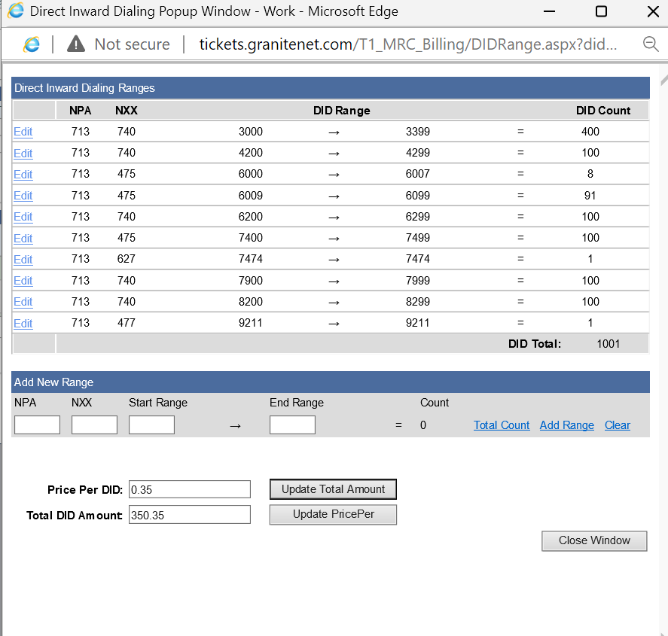
 |  | Ctrl+Shift+V in Cell C2 and Click Run
TNs | 60 TNs | Direct Inward Dialing Ranges
5747220542 | DUP 0 |  | NPA | NXX | DID Range | DID Count
5747220543 |  | Edit | 574 | 753 | 0441 | → | 0441 | = | 1
5747220544 |  | Edit | 574 | 722 | 0500 | → | 0599 | = | 100
5747220545 |  | Edit | 574 | 722 | 0602 | → | 0649 | = | 48
5747220546 |  | Edit | 574 | 727 | 2070 | → | 2070 | = | 1
5747220547 |  | Edit | 574 | 753 | 2250 | → | 2250 | = | 1
5747220548 |  | Edit | 574 | 722 | 3200 | → | 3200 | = | 1
5747220549 |  | Edit | 574 | 753 | 3432 | → | 3432 | = | 1
5747220550 |  | Edit | 574 | 753 | 3797 | → | 3797 | = | 1
5747220551 |  | Edit | 574 | 722 | 3811 | → | 3811 | = | 1
5747220552 |  | Edit | 574 | 753 | 4116 | → | 4116 | = | 1
5747220553 |  | Edit | 574 | 722 | 5288 | → | 5288 | = | 1
5747220554 |  | Edit | 574 | 722 | 5466 | → | 5466 | = | 1
5747220555 |  | Edit | 574 | 753 | 7115 | → | 7115 | = | 1
5747220556 |  | Edit | 574 | 753 | 7939 | → | 7939 | = | 1
5747220557 |  |  |  |  |  |  |  | DID Total: | 160
5747220558
5747220559 |  | Delete Range
5747220560 |  |  | 574 | 722 | 0500 | -> | 0599 | = | 100
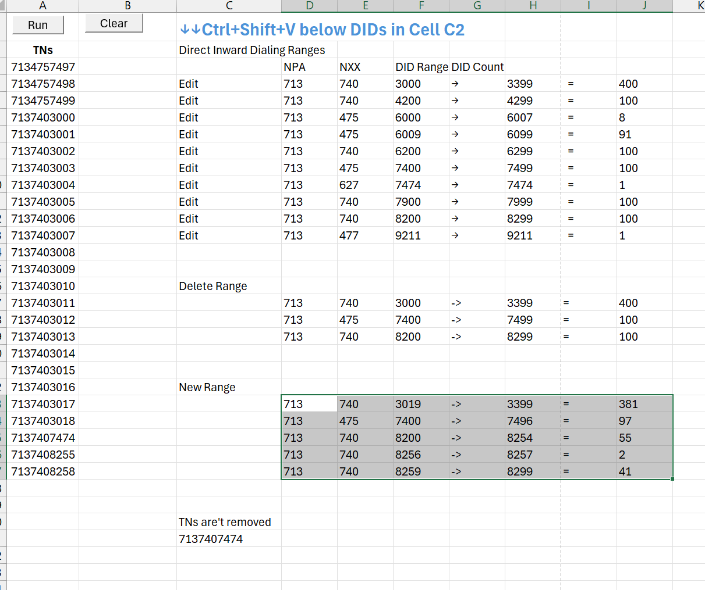
5747220561 |  |  | 574 | 727 | 2070 | -> | 2070 | = | 1
5747220562 |  |  | 574 | 722 | 3200 | -> | 3200 | = | 1
5747220563 |  |  | 574 | 753 | 3432 | -> | 3432 | = | 1
5747220564 |  |  | 574 | 753 | 3797 | -> | 3797 | = | 1
5747220565 |  |  | 574 | 722 | 5288 | -> | 5288 | = | 1
5747220566 |  |  | 574 | 753 | 7115 | -> | 7115 | = | 1
5747220567 |  |  | 574 | 753 | 7939 | -> | 7939 | = | 1
5747220568 |  |  |  |  |  |  |  | Remove: | 107
5747220569
5747220570 |  | Rebuilt Range
5747220571 |  |  | 574 | 722 | 0500 | -> | 0541 | = | 42
5747220572 |  |  | 574 | 722 | 0595 | -> | 0599 | = | 5
5747220573 |  |  |  |  |  |  |  | Re-add: | 47
5747220574
5747220575
5747220576
5747220577
5747220578
5747220579
5747220580
5747220581
5747220582
5747220583
5747220584
5747220585
5747220586
5747220587
5747220588
5747220589
5747220590
5747220591
5747220592
5747220593
5747220594
5747223200
5747225288
5747272070
5747533432
5747533797
5747537115
5747537939

